복사와이동
복사
1. 납품가액(1)을 납품가액(2)에 복사해서 같은 값이 보이도록 하세요.
2. 복사할 때 클립보드를 활용해 보세요.

No. | 일련번호 | 제조사 | 제품단가 | 주문수량 | 납품가액(1) | 담당자 | 공급일 | 납품가액(2)
1 | NA-01 | ㈜케이탑코리아 | 540,340 | 37 | 19,992,580 | 하현우 | 2022-07-07
2 | NA-02 | ㈜앨리스컴퍼니 | 384,750 | 19 | 7,310,250 | 하현우 | 2022-07-07
3 | NA-03 | ㈜무한상사 | 293,840 | 53 | 15,573,520 | 하현우 | 2022-07-07
4 | NA-04 | ㈜유명한회사 | 348,400 | 51 | 17,768,400 | 김윤아 | 2022-07-07
5 | NA-05 | ㈜무한상사 | 762,820 | 31 | 23,647,420 | 하현우 | 2022-07-07
6 | NA-06 | ㈜앨리스컴퍼니 | 467,500 | 39 | 18,232,500 | 김윤아 | 2022-07-07
7 | NA-07 | ㈜케이탑코리아 | 477,770 | 71 | 33,921,670 | 하현우 | 2022-07-07
8 | NA-08 | ㈜앨리스컴퍼니 | 277,040 | 35 | 9,696,400 | 김윤아 | 2022-07-08
9 | NA-09 | ㈜케이탑코리아 | 100,900 | 69 | 6,962,100 | 김윤아 | 2022-07-08
10 | NA-10 | ㈜케이탑코리아 | 110,500 | 6 | 663,000 | 하현우 | 2022-07-08
11 | NA-11 | ㈜앨리스컴퍼니 | 280,800 | 14 | 3,931,200 | 하현우 | 2022-07-08
12 | NA-12 | ㈜무한상사 | 310,000 | 67 | 20,770,000 | 하현우 | 2022-07-08
13 | NA-13 | ㈜유명한회사 | 310,000 | 39 | 12,090,000 | 하현우 | 2022-07-08
14 | NA-14 | ㈜무한상사 | 310,000 | 46 | 14,260,000 | 김윤아 | 2022-07-08

건강검진
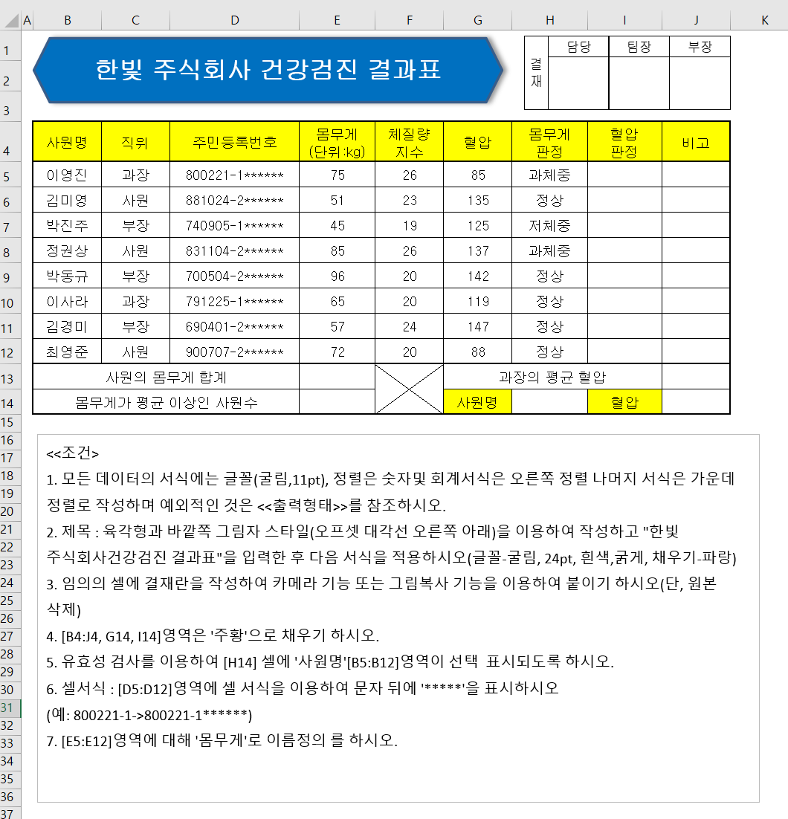

사원명 | 직위 | 주민등록번호 | 몸무게 (단위:kg) | 체질량 지수 | 혈압 | 몸무게 판정 | 혈압 판정 | 비고
이영진 | 과장 | 800221-1 | 75 | 26 | 85 | 과체중
김미영 | 사원 | 881024-2 | 51 | 23 | 135 | 정상
박진주 | 부장 | 740905-1 | 45 | 19 | 125 | 저체중
정권상 | 사원 | 831104-2 | 85 | 26 | 137 | 과체중
박동규 | 부장 | 700504-2 | 96 | 20 | 142 | 정상
이사라 | 과장 | 791225-1 | 65 | 20 | 119 | 정상
김경미 | 부장 | 690401-2 | 57 | 24 | 147 | 정상
최영준 | 사원 | 900707-2 | 72 | 20 | 88 | 정상
사원의 몸무게 합계 |  |  |  |  | 과장의 평균 혈압
몸무게가 평균 이상인 사원 수 |  |  |  |  | 사원명 |  | 혈압

